Résultats-SIMPLE
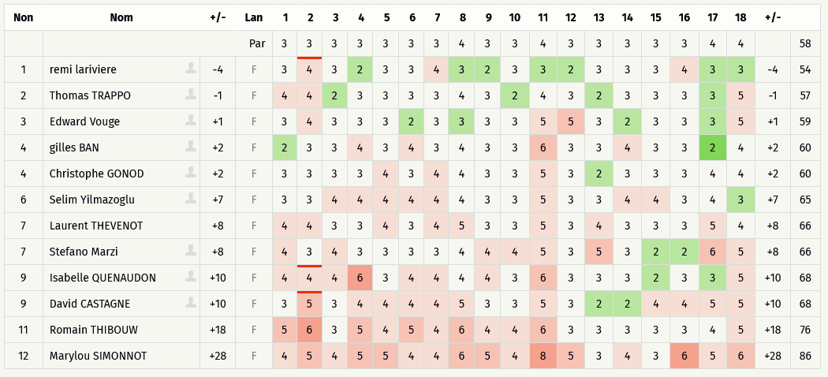
 | Critérium FNSMR par EQUIPE 2020-21 (03, 04/10/2020 - Target)

 | Classement SIMPLE (Discgolfmétrix)
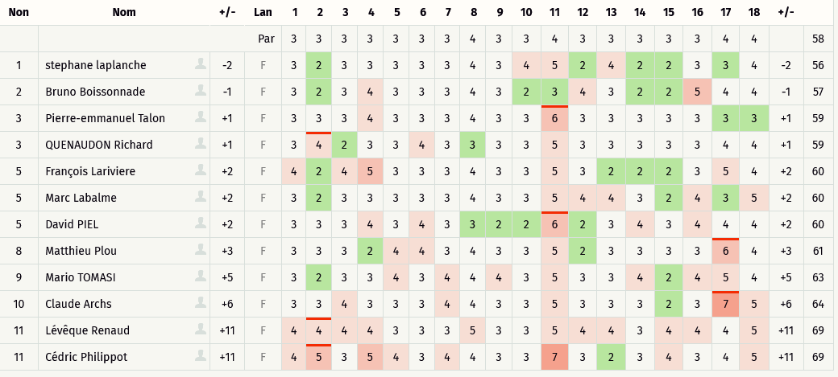
 | EQUIPE | Nom | Trou | 1 | 2 | 3 | 4 | 5 | 6 | 7 | 8 | 9 | 10 | 11 | 12 | 13 | 14 | 15 | 16 | 17 | 18 | +/- |  | Rang
 |  |  | PAR | 3 | 3 | 3 | 3 | 3 | 3 | 3 | 4 | 3 | 3 | 4 | 3 | 3 | 3 | 3 | 3 | 4 | 4 |  | 58
3/10/20 | 12 | Félix Ban |  | 3 | 3 | 2 | 3 | 2 | 3 | 2 | 4 | 3 | 2 | 5 | 2 | 3 | 4 | 3 | 4 | 3 | 3 | 54 | -4 | 1
4/10/20 | 5 | remi lariviere |  | 3 | 4 | 3 | 2 | 3 | 3 | 4 | 3 | 2 | 3 | 3 | 2 | 3 | 3 | 3 | 4 | 3 | 3 | 54 | -4 | 1
3/10/20 | 3 | stephane laplanche |  | 3 | 2 | 3 | 3 | 3 | 3 | 3 | 4 | 3 | 4 | 5 | 2 | 4 | 2 | 2 | 3 | 3 | 4 | 56 | -2 | 3
3/10/20 | 4 | Bruno Boissonnade |  | 3 | 2 | 3 | 4 | 3 | 3 | 3 | 4 | 3 | 2 | 3 | 4 | 3 | 2 | 2 | 5 | 4 | 4 | 57 | -1 | 4
4/10/20 | 9 | Thomas TRAPPO |  | 4 | 4 | 2 | 3 | 3 | 3 | 3 | 4 | 3 | 2 | 4 | 3 | 2 | 3 | 3 | 3 | 3 | 5 | 57 | -1 | 4
3/10/20 | 3 | Guillaume Brice |  | 4 | 4 | 3 | 3 | 3 | 4 | 3 | 4 | 3 | 2 | 4 | 2 | 3 | 2 | 3 | 3 | 4 | 4 | 58 | 0 | 6
3/10/20 | 6 | QUENAUDON Richard |  | 3 | 4 | 2 | 3 | 3 | 4 | 3 | 3 | 3 | 3 | 5 | 3 | 3 | 3 | 3 | 3 | 4 | 4 | 59 | 1 | 7
3/10/20 | 2 | Pierre-emmanuel Talon |  | 3 | 3 | 3 | 4 | 3 | 3 | 3 | 4 | 3 | 3 | 6 | 3 | 3 | 3 | 3 | 3 | 3 | 3 | 59 | 1 | 7
4/10/20 | 3 | Edward Vouge |  | 3 | 4 | 3 | 3 | 3 | 2 | 3 | 3 | 3 | 3 | 5 | 5 | 3 | 2 | 3 | 3 | 3 | 5 | 59 | 1 | 7
3/10/20 | 5 | François Lariviere |  | 4 | 2 | 4 | 5 | 3 | 3 | 3 | 4 | 3 | 3 | 5 | 3 | 2 | 2 | 2 | 3 | 5 | 4 | 60 | 2 | 10
3/10/20 | 13 | David PIEL |  | 3 | 3 | 3 | 4 | 3 | 4 | 3 | 3 | 2 | 2 | 6 | 2 | 3 | 4 | 3 | 4 | 4 | 4 | 60 | 2 | 10
3/10/20 | 12 | Marc Labalme |  | 3 | 2 | 3 | 3 | 3 | 3 | 3 | 4 | 3 | 3 | 5 | 4 | 4 | 3 | 2 | 4 | 3 | 5 | 60 | 2 | 10
4/10/20 | 12 | gilles BAN |  | 2 | 3 | 3 | 4 | 3 | 4 | 3 | 4 | 3 | 3 | 6 | 3 | 3 | 4 | 3 | 3 | 2 | 4 | 60 | 2 | 10
4/10/20 | 10 | Christophe GONOD |  | 3 | 3 | 3 | 3 | 4 | 3 | 4 | 4 | 3 | 3 | 5 | 3 | 2 | 3 | 3 | 3 | 4 | 4 | 60 | 2 | 10
3/10/20 | 9 | Matthieu Plou |  | 3 | 3 | 3 | 2 | 4 | 4 | 3 | 4 | 3 | 3 | 5 | 2 | 3 | 3 | 3 | 3 | 6 | 4 | 61 | 3 | 15
3/10/20 | 8 | Nicolas BENAGE |  | 3 | 4 | 2 | 4 | 4 | 3 | 3 | 5 | 4 | 3 | 4 | 3 | 3 | 3 | 3 | 4 | 3 | 3 | 61 | 3 | 15
3/10/20 | 2 | Laurent AMELINE |  | 2 | 3 | 5 | 4 | 3 | 3 | 3 | 5 | 3 | 2 | 5 | 2 | 2 | 3 | 3 | 4 | 5 | 5 | 62 | 4 | 17
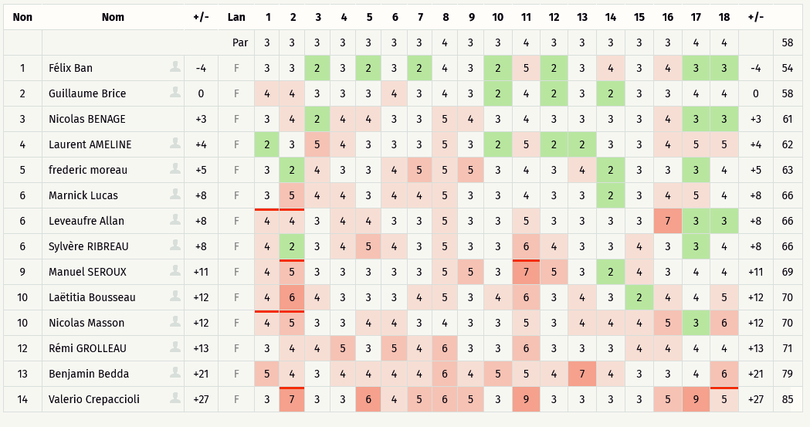
3/10/20 | 11 | Mario TOMASI |  | 3 | 2 | 3 | 3 | 4 | 3 | 4 | 4 | 4 | 3 | 5 | 3 | 3 | 4 | 2 | 4 | 5 | 4 | 63 | 5 | 18
3/10/20 | 10 | frederic moreau |  | 3 | 2 | 4 | 3 | 3 | 4 | 5 | 5 | 5 | 3 | 4 | 3 | 4 | 2 | 3 | 3 | 3 | 4 | 63 | 5 | 18
3/10/20 | 10 | Claude Archs |  | 3 | 3 | 4 | 3 | 3 | 3 | 4 | 4 | 3 | 3 | 5 | 3 | 3 | 3 | 2 | 3 | 7 | 5 | 64 | 6 | 20
4/10/20 | 2 | Selim Yilmazoglu |  | 3 | 3 | 4 | 4 | 4 | 4 | 4 | 4 | 3 | 3 | 5 | 3 | 3 | 4 | 4 | 3 | 4 | 3 | 65 | 7 | 21
3/10/20 | 5 | Leveaufre Allan |  | 4 | 4 | 3 | 4 | 4 | 3 | 3 | 5 | 3 | 3 | 5 | 3 | 3 | 3 | 3 | 7 | 3 | 3 | 66 | 8 | 22
3/10/20 | 13 | Sylvère RIBREAU |  | 4 | 2 | 3 | 4 | 5 | 4 | 3 | 5 | 3 | 3 | 6 | 4 | 3 | 3 | 4 | 3 | 3 | 4 | 66 | 8 | 22
3/10/20 | 9 | Marnick Lucas |  | 3 | 5 | 4 | 4 | 3 | 4 | 4 | 5 | 3 | 3 | 4 | 3 | 3 | 2 | 3 | 4 | 5 | 4 | 66 | 8 | 22
4/10/20 | 11 | Stefano Marzi |  | 4 | 3 | 4 | 3 | 3 | 3 | 3 | 4 | 4 | 4 | 5 | 3 | 5 | 3 | 2 | 2 | 6 | 5 | 66 | 8 | 22
4/10/20 | 8 | Laurent THEVENOT |  | 4 | 4 | 3 | 3 | 4 | 3 | 4 | 5 | 3 | 3 | 5 | 3 | 4 | 3 | 3 | 3 | 5 | 4 | 66 | 8 | 22
4/10/20 | 6 | Isabelle QUENAUDON |  | 4 | 4 | 4 | 6 | 3 | 4 | 4 | 4 | 4 | 3 | 6 | 3 | 3 | 3 | 2 | 3 | 3 | 5 | 68 | 10 | 27
4/10/20 | 13 | David CASTAGNE |  | 3 | 5 | 3 | 4 | 4 | 4 | 4 | 5 | 3 | 3 | 5 | 3 | 2 | 2 | 4 | 4 | 5 | 5 | 68 | 10 | 27
3/10/20 | 8 | Lévêque Renaud |  | 4 | 4 | 4 | 4 | 3 | 3 | 3 | 5 | 3 | 3 | 5 | 4 | 4 | 3 | 4 | 4 | 4 | 5 | 69 | 11 | 29
3/10/20 | 7 | Cédric Philippot |  | 4 | 5 | 3 | 5 | 4 | 3 | 4 | 4 | 3 | 3 | 7 | 3 | 2 | 3 | 4 | 3 | 4 | 5 | 69 | 11 | 29
3/10/20 | 14 | Manuel SEROUX |  | 4 | 5 | 3 | 3 | 3 | 3 | 3 | 5 | 5 | 3 | 7 | 5 | 3 | 2 | 4 | 3 | 4 | 4 | 69 | 11 | 29
3/10/20 | 4 | Laëtitia Bousseau |  | 4 | 6 | 4 | 3 | 3 | 3 | 4 | 5 | 3 | 4 | 6 | 3 | 4 | 3 | 2 | 4 | 4 | 5 | 70 | 12 | 32
3/10/20 | 7 | Nicolas Masson |  | 4 | 5 | 3 | 3 | 4 | 4 | 3 | 4 | 3 | 3 | 5 | 3 | 4 | 4 | 4 | 5 | 3 | 6 | 70 | 12 | 32
3/10/20 | 6 | Rémi GROLLEAU |  | 3 | 4 | 4 | 5 | 3 | 5 | 4 | 6 | 3 | 3 | 6 | 3 | 3 | 3 | 4 | 4 | 4 | 4 | 71 | 13 | 34
4/10/20 | 4 | Romain THIBOUW |  | 5 | 6 | 3 | 5 | 4 | 5 | 4 | 6 | 4 | 4 | 6 | 3 | 3 | 3 | 3 | 3 | 4 | 5 | 76 | 18 | 35
3/10/20 | 14 | Benjamin Bedda |  | 5 | 4 | 3 | 4 | 4 | 4 | 4 | 6 | 4 | 5 | 5 | 4 | 7 | 4 | 3 | 3 | 4 | 6 | 79 | 21 | 36
3/10/20 | 11 | Valerio Crepaccioli |  | 3 | 7 | 3 | 3 | 6 | 4 | 5 | 6 | 5 | 3 | 9 | 3 | 3 | 3 | 3 | 5 | 9 | 5 | 85 | 27 | 37
4/10/20 | 7 | Marylou SIMONNOT |  | 4 | 5 | 4 | 5 | 5 | 4 | 4 | 6 | 5 | 4 | 8 | 5 | 3 | 4 | 3 | 6 | 5 | 6 | 86 | 28 | 38

Résultats DOUBLE
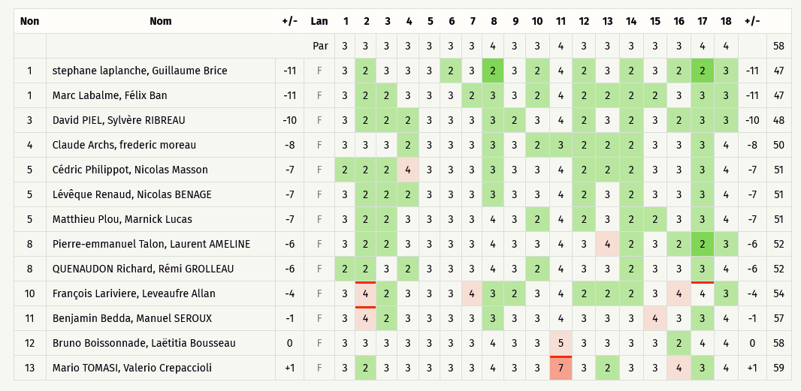
Critérium FNSMR par EQUIPE 2020-21 (03, 04/10/2020 - Target)

Classement SIMPLE (Discgolfmétrix)

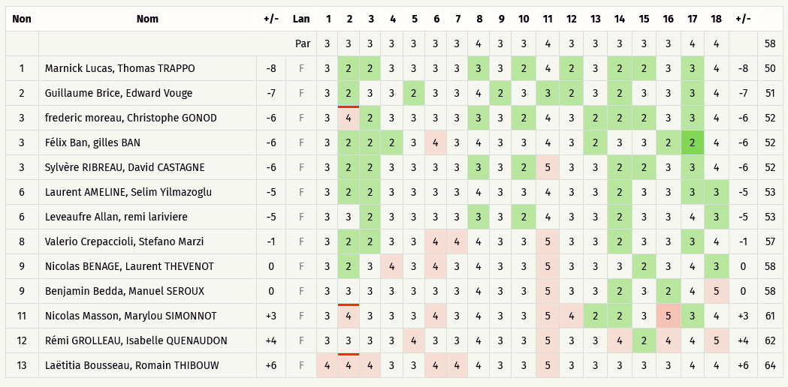
 | EQUIPE | Nom | Trou | 1 | 2 | 3 | 4 | 5 | 6 | 7 | 8 | 9 | 10 | 11 | 12 | 13 | 14 | 15 | 16 | 17 | 18 | +/- |  | Rang
 |  |  | PAR | 3 | 3 | 3 | 3 | 3 | 3 | 3 | 4 | 3 | 3 | 4 | 3 | 3 | 3 | 3 | 3 | 4 | 4 |  | 58
4/10/20 | 12 | Marc Labalme, Félix Ban |  | 3 | 2 | 2 | 3 | 3 | 3 | 2 | 3 | 3 | 2 | 4 | 2 | 2 | 2 | 2 | 3 | 3 | 3 | 47 | -11 | 1
4/10/20 | 3 | stephane laplanche, Guillaume Brice |  | 3 | 2 | 3 | 3 | 3 | 2 | 3 | 2 | 3 | 2 | 4 | 2 | 3 | 2 | 3 | 2 | 2 | 3 | 47 | -11 | 1
4/10/20 | 13 | David PIEL, Sylvère RIBREAU |  | 3 | 2 | 2 | 2 | 3 | 3 | 3 | 3 | 2 | 3 | 4 | 2 | 3 | 2 | 3 | 2 | 3 | 3 | 48 | -10 | 3
3/10/20 | 9 | Marnick Lucas, Thomas TRAPPO |  | 3 | 2 | 2 | 3 | 3 | 3 | 3 | 3 | 3 | 2 | 4 | 2 | 3 | 2 | 2 | 3 | 3 | 4 | 50 | -8 | 4
4/10/20 | 10 | Claude Archs, frederic moreau |  | 3 | 3 | 3 | 2 | 3 | 3 | 3 | 3 | 3 | 2 | 3 | 2 | 2 | 2 | 3 | 3 | 3 | 4 | 50 | -8 | 4
3/10/20 | 3 | Guillaume Brice, Edward Vouge |  | 3 | 2 | 3 | 3 | 2 | 3 | 3 | 4 | 2 | 3 | 3 | 2 | 3 | 2 | 3 | 3 | 3 | 4 | 51 | -7 | 6
3/10/20 | 12 | Marc Labalme, gilles BAN |  | 2 | 2 | 3 | 3 | 3 | 3 | 3 | 3 | 3 | 3 | 4 | 2 | 3 | 2 | 3 | 3 | 3 | 3 | 51 | -7 | 6
4/10/20 | 7 | Cédric Philippot, Nicolas Masson |  | 2 | 2 | 2 | 4 | 3 | 3 | 3 | 3 | 3 | 3 | 4 | 2 | 2 | 2 | 3 | 3 | 3 | 4 | 51 | -7 | 6
4/10/20 | 9 | Matthieu Plou, Marnick Lucas |  | 3 | 2 | 2 | 3 | 3 | 3 | 3 | 4 | 3 | 2 | 4 | 2 | 3 | 2 | 2 | 3 | 3 | 4 | 51 | -7 | 6
4/10/20 | 8 | Lévêque Renaud, Nicolas BENAGE |  | 3 | 2 | 2 | 2 | 3 | 3 | 3 | 3 | 3 | 3 | 4 | 2 | 3 | 2 | 3 | 3 | 3 | 4 | 51 | -7 | 6
3/10/20 | 12 | Félix Ban, gilles BAN |  | 3 | 2 | 2 | 2 | 3 | 4 | 3 | 4 | 3 | 3 | 4 | 3 | 2 | 3 | 3 | 2 | 2 | 4 | 52 | -6 | 11
3/10/20 | 10 | frederic moreau, Christophe GONOD |  | 3 | 4 | 2 | 3 | 3 | 3 | 3 | 3 | 3 | 2 | 4 | 3 | 2 | 2 | 2 | 3 | 3 | 4 | 52 | -6 | 11
3/10/20 | 13 | Sylvère RIBREAU, David CASTAGNE |  | 3 | 2 | 2 | 3 | 3 | 3 | 3 | 3 | 3 | 2 | 5 | 3 | 3 | 2 | 2 | 3 | 3 | 4 | 52 | -6 | 11
3/10/20 | 9 | Matthieu Plou, Thomas TRAPPO |  | 3 | 2 | 3 | 2 | 3 | 3 | 3 | 4 | 3 | 3 | 4 | 2 | 3 | 2 | 3 | 2 | 3 | 4 | 52 | -6 | 11
3/10/20 | 3 | stephane laplanche, Edward Vouge |  | 3 | 3 | 3 | 2 | 3 | 3 | 3 | 4 | 3 | 2 | 4 | 3 | 3 | 2 | 2 | 2 | 3 | 4 | 52 | -6 | 11
3/10/20 | 13 | David PIEL, David CASTAGNE |  | 3 | 3 | 3 | 4 | 3 | 3 | 3 | 3 | 3 | 2 | 4 | 3 | 3 | 2 | 2 | 2 | 3 | 3 | 52 | -6 | 11
4/10/20 | 2 | Pierre-emmanuel Talon, Laurent AMELINE |  | 3 | 2 | 2 | 3 | 3 | 3 | 3 | 4 | 3 | 3 | 4 | 3 | 4 | 2 | 3 | 2 | 2 | 3 | 52 | -6 | 11
4/10/20 | 6 | QUENAUDON Richard, Rémi GROLLEAU |  | 2 | 2 | 3 | 2 | 3 | 3 | 3 | 4 | 3 | 2 | 4 | 3 | 3 | 2 | 3 | 3 | 3 | 4 | 52 | -6 | 11
3/10/20 | 5 | Leveaufre Allan, remi lariviere |  | 3 | 3 | 2 | 3 | 3 | 3 | 3 | 3 | 3 | 2 | 4 | 3 | 3 | 2 | 3 | 3 | 4 | 3 | 53 | -5 | 19
3/10/20 | 2 | Laurent AMELINE, Selim Yilmazoglu |  | 3 | 2 | 2 | 3 | 3 | 3 | 3 | 4 | 3 | 3 | 4 | 3 | 3 | 2 | 3 | 3 | 3 | 3 | 53 | -5 | 19
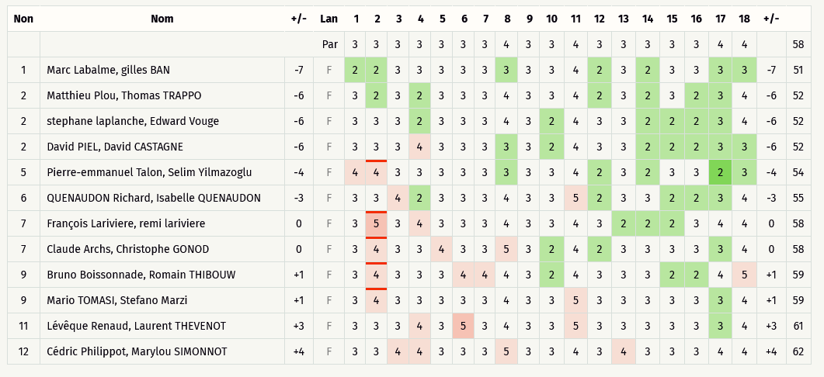
3/10/20 | 2 | Pierre-emmanuel Talon, Selim Yilmazoglu |  | 4 | 4 | 3 | 3 | 3 | 3 | 3 | 3 | 3 | 3 | 4 | 2 | 3 | 2 | 3 | 3 | 2 | 3 | 54 | -4 | 21
4/10/20 | 5 | François Lariviere, Leveaufre Allan |  | 3 | 4 | 2 | 3 | 3 | 3 | 4 | 3 | 2 | 3 | 4 | 2 | 2 | 2 | 3 | 4 | 4 | 3 | 54 | -4 | 21
3/10/20 | 6 | QUENAUDON Richard, Isabelle QUENAUDON |  | 3 | 3 | 4 | 2 | 3 | 3 | 3 | 4 | 3 | 3 | 5 | 2 | 3 | 3 | 2 | 2 | 3 | 4 | 55 | -3 | 23
3/10/20 | 11 | Valerio Crepaccioli, Stefano Marzi |  | 3 | 2 | 2 | 3 | 3 | 4 | 4 | 4 | 3 | 3 | 5 | 3 | 3 | 2 | 3 | 3 | 3 | 4 | 57 | -1 | 24
4/10/20 | 14 | Manu SEROUX, Benjamin BEDDA |  | 3 | 4 | 2 | 3 | 3 | 3 | 3 | 3 | 3 | 3 | 4 | 3 | 3 | 3 | 4 | 3 | 3 | 4 | 57 | -1 | 24
3/10/20 | 14 | Benjamin Bedda, Manuel SEROUX |  | 3 | 3 | 3 | 3 | 3 | 3 | 3 | 4 | 3 | 3 | 5 | 3 | 3 | 2 | 3 | 2 | 4 | 5 | 58 | 0 | 26
3/10/20 | 8 | Nicolas BENAGE, Laurent THEVENOT |  | 3 | 2 | 3 | 4 | 3 | 4 | 3 | 4 | 3 | 3 | 5 | 3 | 3 | 3 | 2 | 3 | 4 | 3 | 58 | 0 | 26
3/10/20 | 10 | Claude Archs, Christophe GONOD |  | 3 | 4 | 3 | 3 | 4 | 3 | 3 | 5 | 3 | 2 | 4 | 2 | 3 | 3 | 3 | 3 | 3 | 4 | 58 | 0 | 26
3/10/20 | 5 | François Lariviere, remi lariviere |  | 3 | 5 | 3 | 4 | 3 | 3 | 3 | 4 | 3 | 3 | 4 | 3 | 2 | 2 | 2 | 3 | 4 | 4 | 58 | 0 | 26
4/10/20 | 4 | Bruno Boissonnade, Laëtitia Bousseau |  | 3 | 3 | 3 | 3 | 3 | 3 | 3 | 4 | 3 | 3 | 5 | 3 | 3 | 3 | 3 | 2 | 4 | 4 | 58 | 0 | 26
3/10/20 | 4 | Bruno Boissonnade, Romain THIBOUW |  | 3 | 4 | 3 | 3 | 3 | 4 | 4 | 4 | 3 | 2 | 4 | 3 | 3 | 3 | 2 | 2 | 4 | 5 | 59 | 1 | 31
3/10/20 | 11 | Mario TOMASI, Stefano Marzi |  | 3 | 4 | 3 | 3 | 3 | 3 | 3 | 4 | 3 | 3 | 5 | 3 | 3 | 3 | 3 | 3 | 3 | 4 | 59 | 1 | 31
4/10/20 | 11 | Mario TOMASI, Valerio Crepaccioli |  | 3 | 2 | 3 | 3 | 3 | 3 | 3 | 4 | 3 | 3 | 7 | 3 | 2 | 3 | 3 | 4 | 3 | 4 | 59 | 1 | 31
3/10/20 | 7 | Nicolas Masson, Marylou SIMONNOT |  | 3 | 4 | 3 | 3 | 3 | 4 | 3 | 4 | 3 | 3 | 5 | 4 | 2 | 2 | 3 | 5 | 3 | 4 | 61 | 3 | 34
3/10/20 | 8 | Lévêque Renaud, Laurent THEVENOT |  | 3 | 3 | 3 | 4 | 3 | 5 | 3 | 4 | 3 | 3 | 5 | 3 | 3 | 3 | 3 | 3 | 3 | 4 | 61 | 3 | 34
3/10/20 | 6 | Rémi GROLLEAU, Isabelle QUENAUDON |  | 3 | 3 | 3 | 3 | 4 | 3 | 3 | 4 | 3 | 3 | 5 | 3 | 3 | 4 | 2 | 4 | 4 | 5 | 62 | 4 | 36
3/10/20 | 7 | Cédric Philippot, Marylou SIMONNOT |  | 3 | 3 | 4 | 4 | 3 | 3 | 3 | 5 | 3 | 3 | 4 | 3 | 4 | 3 | 3 | 3 | 4 | 4 | 62 | 4 | 36
3/10/20 | 4 | Laëtitia Bousseau, Romain THIBOUW |  | 4 | 4 | 4 | 3 | 3 | 4 | 4 | 4 | 3 | 3 | 5 | 3 | 3 | 3 | 3 | 3 | 4 | 4 | 64 | 6 | 38

DOUBLE R2
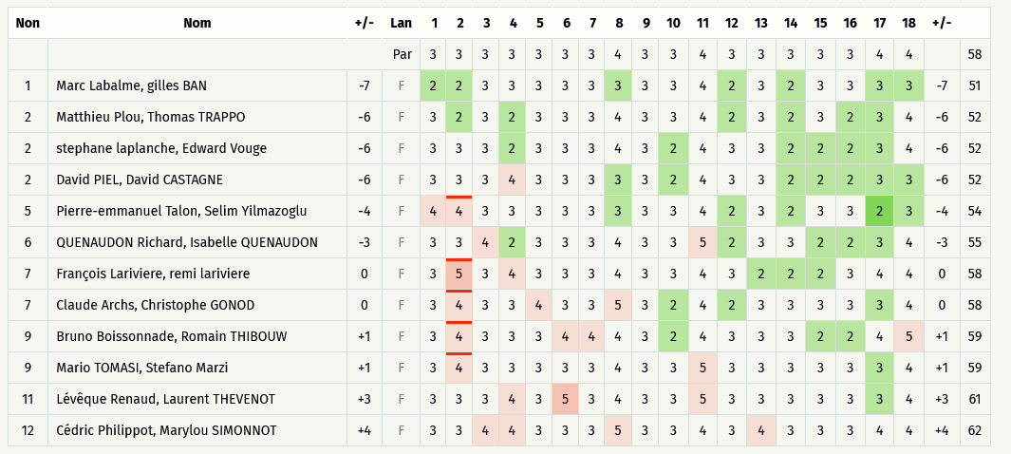
Critérium FNSMR par EQUIPE 2020-21 (03, 04/10/2020 - Target)

Classement DOUBLE Ronde 2 (Discgolfmétrix)

DOUBLE R3
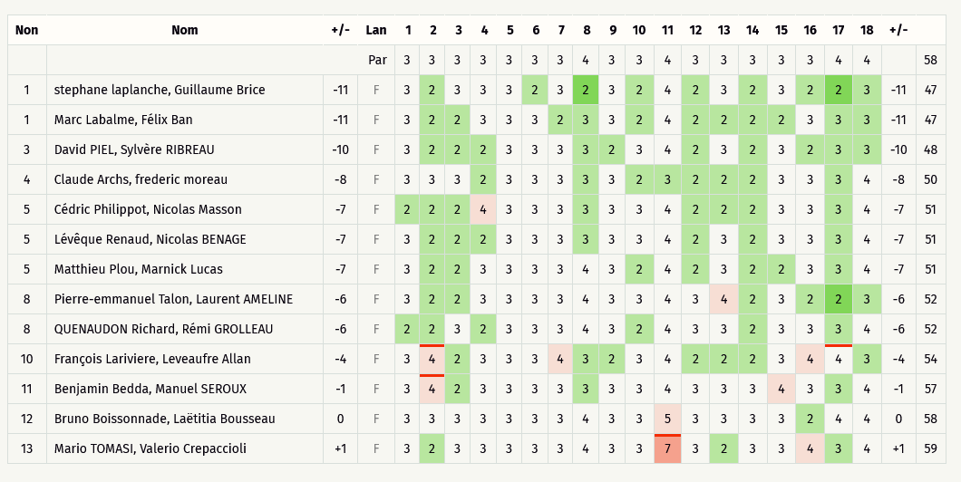
Critérium FNSMR par EQUIPE 2020-21 (03, 04/10/2020 - Target)

Classement DOUBLE Ronde 3 (Discgolfmétrix)

